生産計画定期便件数A連動
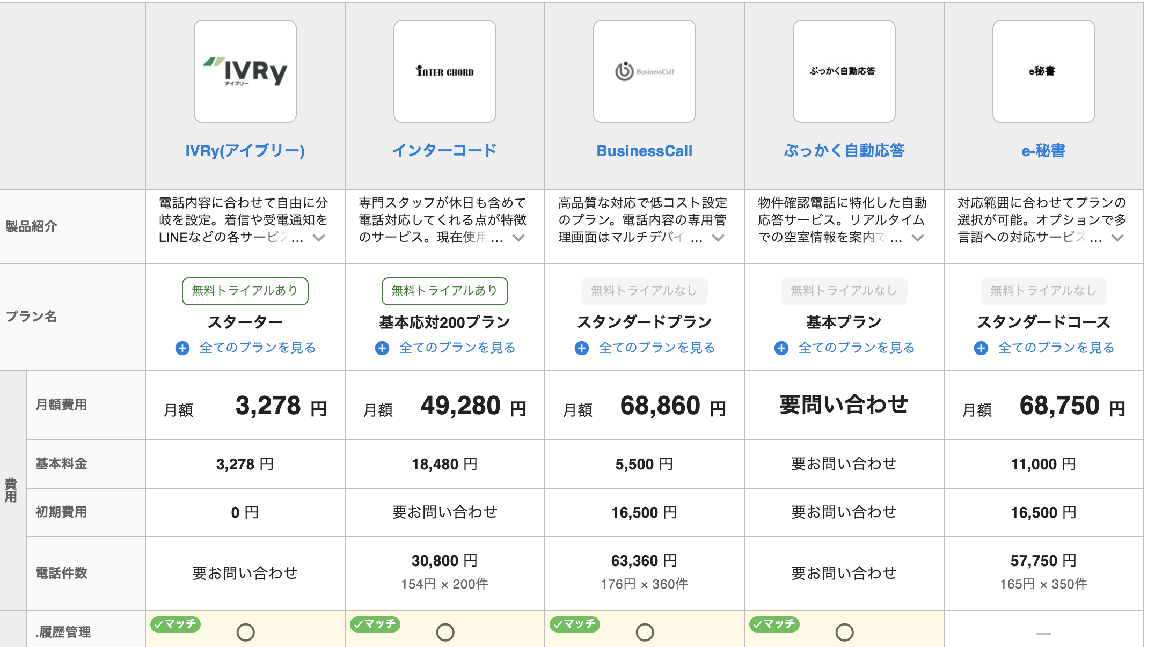
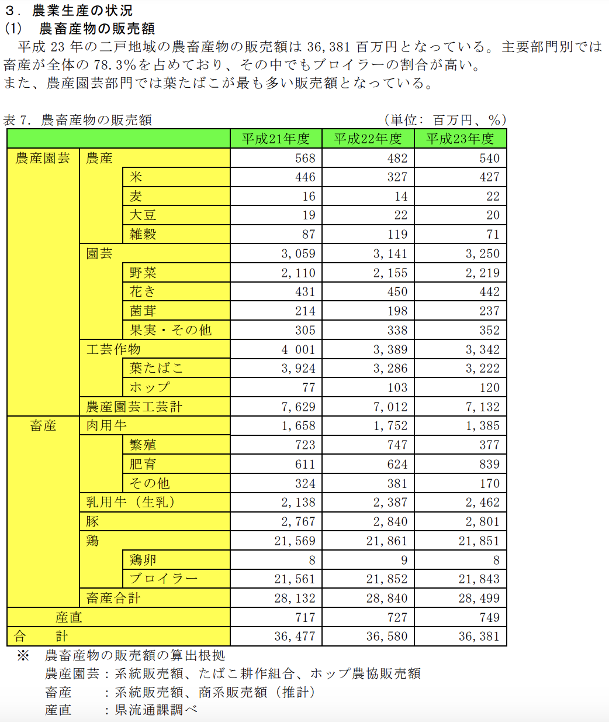
 |  |  |  |  | 900
 | 定期便の月々件数 |  | 月々の新規の 顧客件数 | 定期便合計件数 | 15穀米合計の 重量 t | 1月累計 | 2月累計 | 3月累計 | 4月累計 | 5月累計 | 6月累計 | 7月累計 | 8月累計 | 9月累計 | 10月累計 | 11月累計 | 12月累計
 | 初年度 |  | 0 | 0 | 0.0 | 0 | 0 | 0 | 0 | 0 | 0 | 0 | 0 | 0 | 0 | 0 | 0
 | ２年目 |  | 0 | 0 | 0.0 | 0 | 0 | 0 | 0 | 0 | 0 | 0 | 0 | 0 | 0 | 0 | 0
 | ３年目 |  | 0 | 0 | 0.0 | 0 | 0 | 0 | 0 | 0 | 0 | 0 | 0 | 0 | 0 | 0 | 0
 | ４年目 |  | 0 | 0 | 0.0 | 0 | 0 | 0 | 0 | 0 | 0 | 0 | 0 | 0 | 0 | 0 | 0
 | ５年目 |  | 0 | 0 | 0.0 | 0 | 0 | 0 | 0 | 0 | 0 | 0 | 0 | 0 | 0 | 0 | 0
 | ６年目 |  | 0 | 0 | 0.0 | 0 | 0 | 0 | 0 | 0 | 0 | 0 | 0 | 0 | 0 | 0 | 0
 | 16年目 |  | 0 | 0 | 0.0 | 0 | 0 | 0 | 0 | 0 | 0 | 0 | 0 | 0 | 0 | 0 | 0

 | 定期便の月々件数 |  | 月々の新規の 顧客件数 | 定期便合計件数 | 12月定期便件数 | 定期便数/日 20日/月として | 個包装数/日 | １日480分 として |  |  |  |  |  |  |  | kg/年間 | kg/月間 | kg/１日
 | 初年度 |  | 0 | 0 | 0 | 0 | 0
 | ２年目 |  | 0 | 0 | 0 | 0 | 0 | 3.2 |  |  |  |  |  |  |  | 15000 | 1250 | 62.5 |  | 116.25
 | ３年目 |  | 0 | 0 | 0 | 0 | 0 |  |  |  |  |  |  | 300,000
 | ４年目 |  | 0 | 0 | 0 | 0 | 0 |  |  |  |  |  |  | 240
 | ５年目 |  | 0 | 0 | 0 | 0 | 0 |  |  |  |  |  |  | 72,000,000 |  |  |  |  | 2500 | 1000
 | ６年目 |  | 0 | 0 | 0 | 0 | 0 |  |  |  |  |  |  |  |  |  |  |  | 900 | 2777.7777778
 | 16年目 |  | 0 | 0 | 0 | 0 | 0 |  |  |  |  |  |  |  |  |  |  |  | 2.7777777778
 |  |  |  |  |  |  |  |  |  |  |  |  |  |  | 小分け包装機械メーカー
 | 1.6の10乗が110 |  |  |  |  | 二戸地域の雑穀類の生産・販売の取り組み |  |  |  |  |  |  |  |  | プチスケール |  |  |  |  | 株式会社 寺岡精工 (Teraoka Seiko Co., Ltd.)
 | 160%で10年で百倍 |  |  |  |  |  | 岩手県二戸農業改良普及センター |  |  |  |  |  |  |  | 株式会社プラスワンテクノ |  |  |  |  | 株式会社デジアイズ
 |  |  |  |  |  | https://tokusanshubyo.or.jp/jouhoushi02/j02-07.pdf |  |  |  |  |  |  |  |  | https://www.plusonetec.jp/works/10214/ |  |  |  |  | 〒029-4204 | 岩手県奥州市前沢字高畑31
 |  |  |  |  |  |  |  |  |  |  |  |  |  |  | https://www.plusonetec.jp/products_cat/petit-scale/ |  |  |  |  | https://s3-ap-northeast-1.amazonaws.com/s3.digisystem.com/jp/corporate/CorporateProfile_JP.pdf

 |  |  | 二戸地域における雑穀生産の推移 |  |  |  |  |  |  |  |  |  |  |  |  | 雑穀の販売額は(百万円） |  |  | H21 | H22 | H23
 |  |  | H13 H14 H15 H16 H17 H18 H19 H19/H13 |  |  |  |  |  |  |  |  |  |  |  |  | ¥2,500=900gで¥2,777/kg |  | 雑穀 | 87 | 119 | 71
 |  |  | 作付面積（ha） 46 41 42 55 81 114 131 2.84 |  |  |  |  |  |  |  |  |  |  |  |  |  |  | 農畜産全体 | 36,477 | 36,580 | 36,381
 |  |  | 生産量（t） 73 68 58 103 161 237 268 3.67 |  |  |  |  |  |  |  |  |  |  |  |  |  |  | 割合 | 0.24% | 0.33% | 0.20%
 |  |  |  |  |  |  |  |  |  |  |  |  |  |  |  |  | 定期便で
 |  |  | 二戸地域における雑穀生産の推移 |  |  |  |  |  |  |  |  |  |  |  |  |  | 販売数量(t) | 販売金額(百万円) |  |  |  | https://www.pref.iwate.jp/_res/projects/default_project/_page_/001/014/940/gaiyou.pdf
 |  |  |  | H13 | H14 | H15 | H16 | H17 | H18 | H19 | H19/13 |  | 0.0 | ¥0.0
 |  |  | 作付面積（ha） | 46 | 41 | 42 | 55 | 81 | 114 | 131 | 284% |  | 0.0 | ¥0.0
 |  |  | 生産量（t） | 73 | 68 | 58 | 103 | 161 | 237 | 268 | 367% |  | 0.0 | ¥0.0 |  |  |  |  |  |  |  | ●岩手県の雑穀生産の概要 | https://www.tokusanshubyo.or.jp/jouhoushi02/j02-05.pdf
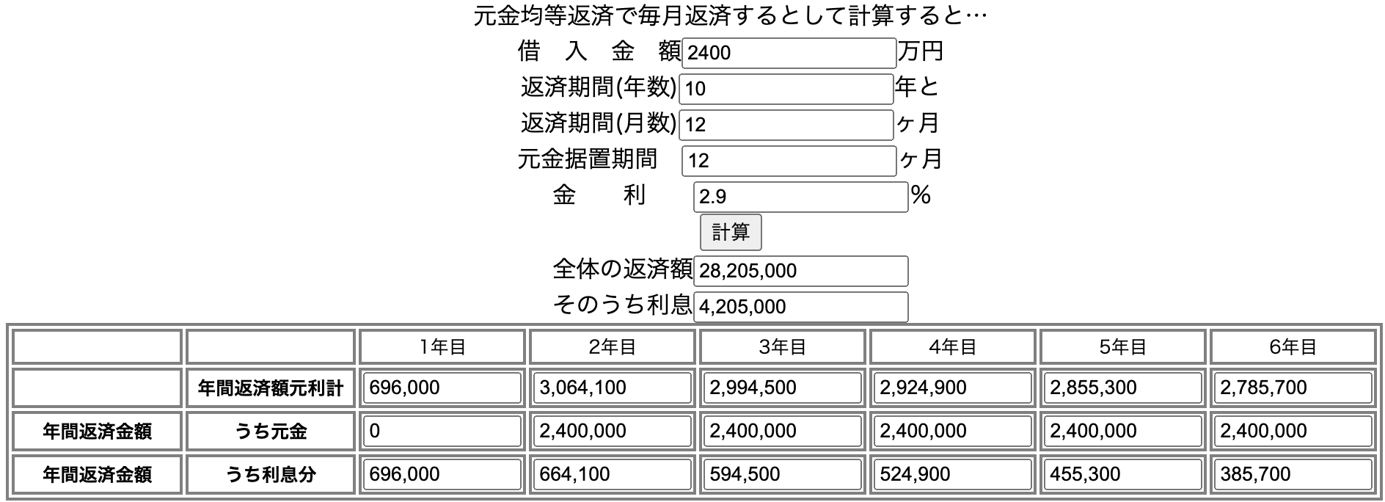
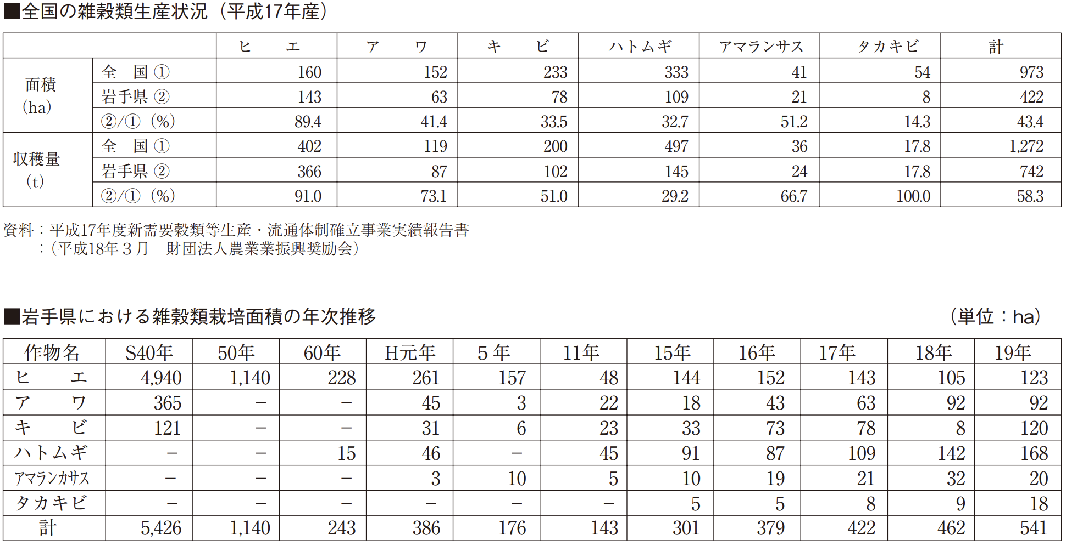
 |  |  |  |  | 出資比率
 |  | 返済期間 | 資本金(自己資金) | 8,000,000 | 33.3% | アプリ、web予算 | バックエンド | front,React Native | Home page |  | サブスクペイ
 |  |  | FVC | 8,000,000 | 33.3% | 内訳 | 4,000,000 | 4,000,000 | 1,000,000 |  | https://www.robotpayment.co.jp/service/payment/
 |  |  | みやま会 | 8,000,000 | 33.3%
2.90% | 岩手起業家育成資金2.2+0.7 | 10 | 日本政策金融公庫 | 5,000,000
 |  | 10 | 盛岡信金 | 5,000,000
 |  |  | 岩手県地方創生起業支援 | 2,000,000 | AI感情分析 | 30,000,000
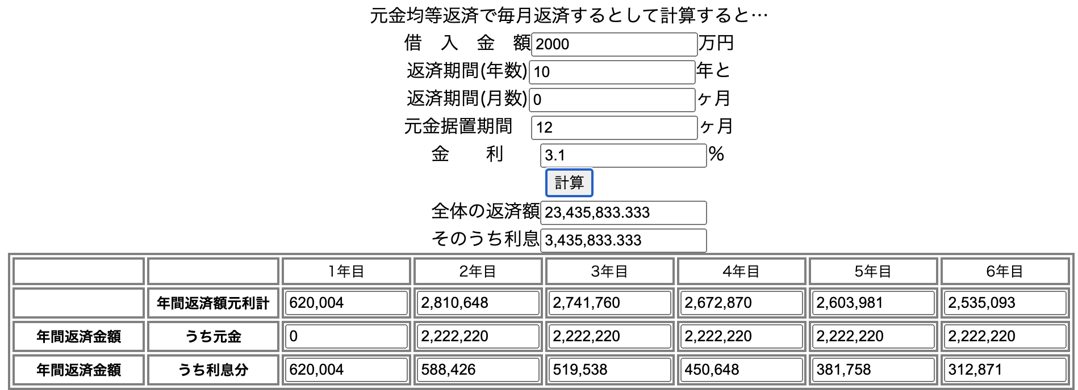
 | 資産 |  |  | 初年度経費 | 3年目中頃 | 減価償却6ヶ月分
設備資金 |  | 減価償却期間
 | アプリA外注 | 3 | 9,000,000 | 3,000,000 | 3,000,000 | 3,000,000 | 0 | 0 | 0 | 0 | 0
 | アプリB外注、'26.10月依頼 | 3 | 15,000,000 | 0 | 2,500,000 | 5,000,000 | 5,000,000 | 2,500,000 | 0 | 0 | 0 | 0
 | 食品小分け包装機 | 10
 | PC | 4 | 400,000 | 100,000 | 100,000 | 100,000 | 100,000 | 0 | 0 | 0 | 0

 | 小計 | 合計 | 24,400,000
 |  |  | 減価償却費 | 3,100,000 | 5,600,000 | 8,100,000 | 5,100,000 | 2,500,000 | 0 | 0 | 0 | 0 | 0 | 0
 |  |  | 滝沢、宮古に営業集中 |  | 10,000 | 15,000 | 20,000 | 30,000 | 50,000 | 100,000 | 250,000
 |  |  | 有料会員 | 0 | 8,000 | 8,000 | 7,200 | 14,400 | 28,800 | 102,000 | 246,000 | 590,400 | 1,116,000 | 1,116,000
 |  |  |  | 初年度(2025) | ２年目(2026) | ３年目(2027) | ４年目(2028) | ５年目(2029) | ６年目(2030) | ７年目(2031) | ８年目 | ９年目 | １０年目 | 1１年目
 |  |  | アルバイト日数 | 233 | 367 | 467 | 800 | 1,600 | 3,200 | 11,333 | 27,333 | 65,600 | 124,000 | 124,000
 | 税抜方式 |  |  | 使い方動画 | 使い方動画 | CS対応AIチャット |  | 研究論文、講演 | パート8人 | パート15人 | パート15人 | パート15人 | パート15人 | パート15人
 |  |  |  |  | FAQ動画 | +CS電話対応委託 | 役員１人 | 役員１人 | 役員2人 | 役員4人 | 役員5人 | 役員6人 | 役員6人 | 役員6人 |  | 1 | 100 | 0.95
 | 16000 |  |  | インターン週１日 |  | 4,333,333 | 5,000,000 | 5,000,000 | 6,000,000 | #DIV/0! | 6,285,714 | 6,300,000 | 6,400,000 | 6,666,667 |  | 2 | 95
 | 12 |  |  |  |  |  |  | 昇給or賞与 | 22,331,476 | 62,953,302 | 114,620,598 |  |  |  |  | 3 | 90.25
 | 192000 |  |  | 滝沢宮古+盛岡市 | 滝沢宮古+盛岡市 | 盛岡含む岩手県 | 北東北３県 | 東北+北陸 | +北海道+北関東? | 特販部2名=12 | 特販部計10名=60 | 特販部計30名=180 | 特販部計60名=360 |  |  | 4 | 85.7375
 |  |  | 社員数 |  |  | 3人 | 5人 | 11人 | 20人 |  | 70人 | 100人 | 120人 | 120 |  | 5 | 81.450625
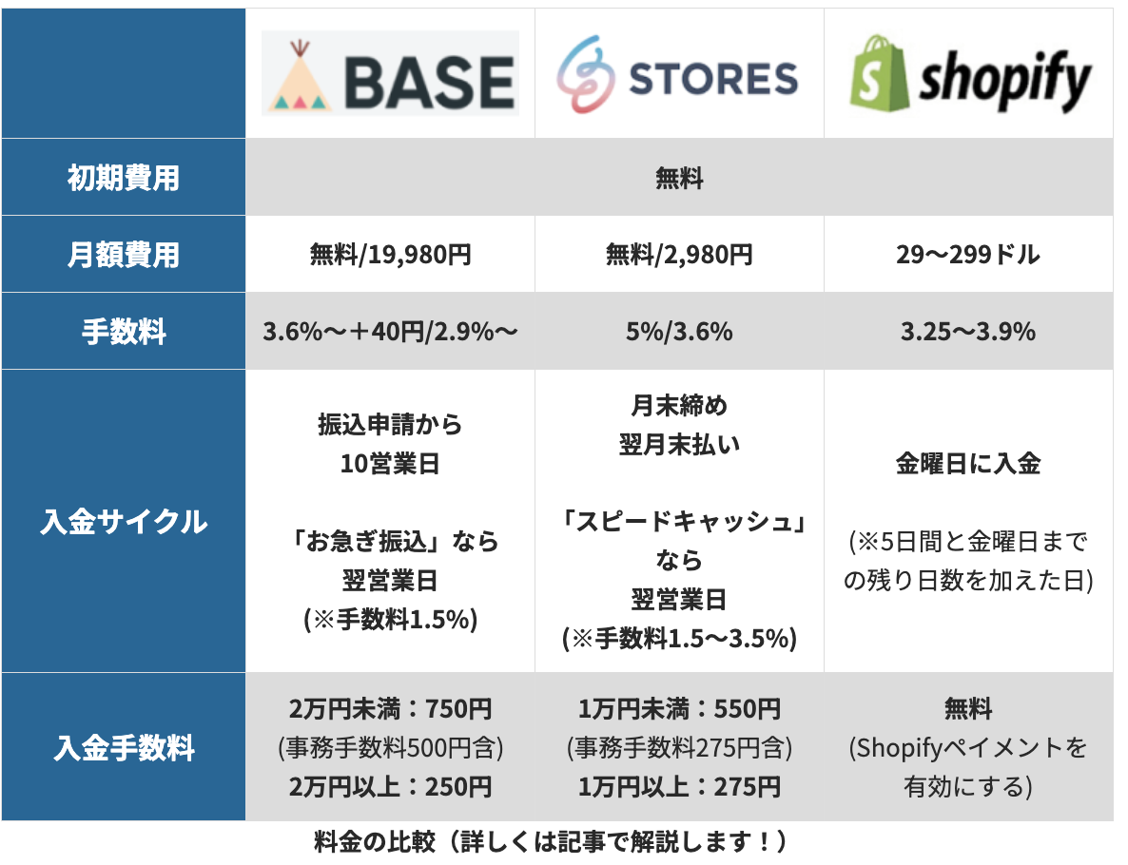
 |  |  |  | 営業0.5名 | 営業1名 | 営業２名+IT1名 | 営業3名+IT2名 | 営業8名+IT3名 | CS16名+IT4名 | CS42名+IT10名 | CS50名+IT20名 | CS60名+IT30名 | CS80名+IT40名 |  |  | 6 | 77.37809375
 |  |  | 売上金額 | 0 | 22,400,000 | 58,400,000 | 88,440,000 | 179,058,000 | 360,185,100 | 1,015,375,845 | 2,588,207,053 | 6,355,436,700 | 13,403,264,865 | 20,098,701,622 | 20,098,701,622 | 7 | 73.509189062
 |  |  | 製品原価 | 0 | 0 | 0 | 0 | 0 | 0 | 0 | 0 | 0 | 0 | 0 |  | 8 | 69.833729609
 | クレジットカード |  | 販売手数料3.5% | 0 | 784,000 | 2,044,000 | 3,095,400 | 6,267,030 | 12,606,479 | 35,538,155 | 90,587,247 | 222,440,285 | 469,114,270 | 703,454,557 |  | 9 | 66.342043129
 | BASE |  | ECアプリ使用料3.5% | 0 | 784,000 | 2,044,000 | 3,095,400 | 6,267,030 | 12,606,479 | 35,538,155 | 90,587,247 | 222,440,285 | 469,114,270 | 703,454,557 |  | 10 | 63.024940972
 |  |  | 売上総利益 | 0 | 20,832,000 | 54,312,000 | 82,249,200 | 166,523,940 | 334,972,143 | 944,299,536 | 2,407,032,559 | 5,910,556,131 | 12,465,036,325 | 18,691,792,508 |  | 11 | 59.873693924
 | 運転資金 |  | アルバイト料 | 2,333,333 | 3,666,667 | 4,666,667 | 8,000,000 | 16,000,000 | 32,000,000 | 113,333,333 | 273,333,333 | 656,000,000 | 1,240,000,000 | 1,240,000,000 |  | 12 | 56.880009228
 |  |  | 役員報酬（自分） | 1,000,000 | 2,000,000 | 3,000,000 | 8,000,000 | 8,000,000 | 8,000,000 | 10,000,000 | 10,000,000 | 10,000,000 | 10,000,000 | 10,000,000 |  |  | 54.036008766
 |  |  | 役員報酬（他） | 0 |  |  | 10,000,000 | 10,000,000 | 20,000,000 | 40,000,000 | 50,000,000 | 60,000,000 | 60,000,000 | 60,000,000 |  |  | 51.334208328
 |  |  | 社員 | 0 | 4,000,000 | 13,000,000 | 25,000,000 | 55,000,000 | 120,000,000 | 320,000,000 | 440,000,000 | 630,000,000 | 768,000,000 | 800,000,000 |  |  | 48.767497912
 |  | 週一 | パート、インターン | 240,000 | 480,000 | 480,000 |  |  | 16,000,000 | 32,000,000 | 32,000,000 | 40,000,000 | 40,000,000 | 40,000,000 |  |  | 46.329123016
 | さくらインターネット? |  | cloud使用料 | 300,000 | 500,000 | 500,000 | 1,000,000 | 1,000,000 | 1,000,000 | 1,000,000 | 2,000,000 | 2,000,000 | 2,000,000 | 6,000,000 |  |  | 44.012666865
 | M-TEC,A,260,000/月 |  | 家賃 |  |  | 1,000,000 | 3,200,000 | 3,200,000 | 3,200,000 | 3,200,000 | 5,000,000 | 10,000,000 | 10,000,000 | 10,000,000 |  |  | 41.812033522
 |  |  | 光熱費 |  |  | 600,000 | 1,200,000 | 1,200,000 | 1,200,000 | 1,200,000 | 2,000,000 | 5,000,000 | 5,000,000 | 5,000,000 |  |  | 39.721431846
 | 25,000x12,30,000x12 |  | ProBox,アクア |  | 660,000 | 1,080,000 | 1,560,000 | 3,000,000 | 6,000,000 | 18,000,000 | 20,000,000 | 22,000,000 | 30,000,000 | 30,000,000 |  |  | 37.735360254
 |  |  | 出張旅費 | 200,000 | 400,000 | 1,000,000 | 2,000,000 | 8,000,000 | 20,000,000 | 50,000,000 | 60,000,000 | 100,000,000 | 120,000,000 | 120,000,000 |  |  | 35.848592241 |  | 3.6%～＋40円/2.9%～ | 5%/3.6% | 3.25～3.9%
 |  |  | 税理士、弁護士 | 200,000 | 200,000 | 200,000 | 200,000 | 200,000 | 200,000 | 1,200,000 | 1,200,000 | 1,200,000 | 1,200,000 | 1,200,000 |  |  | 34.056162629 |  | 振込申請から | 月末締め | 金曜日に入金
 | チラシ2万枚10万円 |  | 広告宣伝費 | 100,000 | 200,000 | 400,000 | 1,000,000 | 2,000,000 | 5,000,000 | 10,000,000 | 20,000,000 | 40,000,000 | 100,000,000 | 100,000,000 |  |  | 32.353354497 |  | 10営業日 | 翌月末払い
 | ¥50/30g小袋として10,000個 |  | 販促費、協力金等 |  |  |  | 2,000,000 | 2,000,000 | 3,000,000 | 15,000,000 | 50,000,000 | 90,000,000 | 200,000,000 | 20,000,000 |  |  | 30.735686773 |  |  |  | (※5日間と金曜日まで
 |  |  | OA機器 | 100,000 | 100,000 | 200,000 | 300,000 | 300,000 | 300,000 | 1,000,000 | 1,500,000 | 2,000,000 | 2,500,000 | 3,000,000 |  |  | 29.198902434
 |  |  | 事務用品消耗品 | 50,000 | 50,000 | 100,000 | 300,000 | 400,000 | 500,000 | 600,000 | 700,000 | 800,000 | 900,000 | 1,000,000 |  |  | 27.738957312
 |  |  | 会食費 | 0 | 0 |  |  |  |  |  |  |  |  |  |  |  | 26.352009447
 |  | ¥5,000/日 | 会議室使用料 | 1,166,667 | 1,833,333 | 2,333,333 | 4,000,000 | 8,000,000 | 16,000,000 | 56,666,667 | 136,666,667 | 328,000,000 | 620,000,000 | 620,000,000 |  |  | 25.034408974
 |  |  | 事務用家具 | 50,000 | 100,000 | 200,000 | 1,000,000 | 500,000 | 1,000,000 | 1,000,000 | 1,000,000 | 1,000,000 | 1,000,000 | 1,000,000 |  |  | 23.782688526
 | 税抜き方式のため消費税なし |  | 引越し |  |  | 100,000 | 300,000 |  |  |  |  |  |  |  |  |  | 22.593554099
 | うち定期便消費税 |  | 租税公課 |  |  |  |  |  |  |  |  |  |  |  |  |  | 21.463876394
 |  |  | 減価償却費 | 3,100,000 | 5,600,000 | 8,100,000 | 5,100,000 | 2,500,000 | 0 |  |  |  |  |  |  |  | 20.390682575 |  | 「お急ぎ振込」なら | 「スピードキャッシュ」なら | の残り日数を加えた日)
 |  |  | 販管費小計 | 8,840,000 | 19,790,000 | 36,960,000 | 74,160,000 | 121,300,000 | 253,400,000 | 674,200,000 | 1,105,400,000 | 1,998,000,000 | 3,210,600,000 | 3,067,200,000 |  |  | 19.371148446 |  | 翌営業日 | 翌営業日
 |  |  | 営業利益 | (8,840,000) | 1,042,000 | 17,352,000 | 8,089,200 | 45,223,940 | 81,572,143 | 270,099,536 | 1,301,632,559 | 3,912,556,131 | 9,254,436,325 | 15,624,592,508 |  |  | 18.402591024
 | いわて起業家育成資金創業資金 |  | 営業外収益 |  |  |  |  |  |  |  |  |  |  |  |  |  | 17.482461472
 | 10年、2.9% |  | 支払利息 | 289,998 | 276,709 | 247,708 | 218,709 | 189,709 | 160,708 | 135,000 | 110,000 | 85,000 | 60,000 | 350,000 |  |  | 16.608338399
 |  |  | その他営業外損失 |  |  |  |  |  |  |  |  |  |  |  |  |  | 15.777921479
 |  |  | 経常利益 | (9,129,998) | 765,292 | 17,104,292 | 7,870,492 | 45,034,232 | 81,411,435 | 269,964,536 | 1,301,522,559 | 3,912,471,131 | 9,254,376,325 | 15,624,242,508 |  |  | 14.989025405 |  | (※手数料1.5%) | (※手数料1.5～3.5%)
 | 岩手県地方創生起業支援 |  | 特別利益 | 2,000,000 |  |  |  |  |  |  |  |  |  |  |  |  | 14.239574135 |  | 2万円未満：750円 | 1万円未満：550円 | 無料
 |  |  | 特別損失 |  |  |  |  |  |  |  |  |  |  |  |  |  | 13.527595428 |  | (事務手数料500円含) | (事務手数料275円含) | (Shopifyペイメントを
 |  |  | 税引前当期純利益 | (7,129,998) | 765,292 | 17,104,292 | 7,870,492 | 45,034,232 | 81,411,435 | 269,964,536 | 1,301,522,559 | 3,912,471,131 | 9,254,376,325 | 15,624,242,508 |  |  | 12.851215657
 | (実効税率 30 %) |  | 法人税 | 0 | 0 | 3,221,876 | 2,361,147 | 13,510,269 | 24,423,431 | 80,989,361 | 390,456,768 | 1,173,741,339 | 2,776,312,897 | 4,687,272,752 | 0 |  | 12.208654874
 |  |  | 当期純利益 | (7,129,998) | 765,292 | 13,882,416 | 5,509,344 | 31,523,962 | 56,988,005 | 188,975,175 | 911,065,791 | 2,738,729,792 | 6,478,063,427 | 10,936,969,756 |  |  | 11.59822213 |  | 2万円以上：250円 | 1万円以上：275円 | 有効にする)
 |  |  | 減価償却費 | 3,100,000 | 5,600,000 | 8,100,000 | 5,100,000 | 2,500,000 | 0 | 0 | 0 | 0 | 0 | 0
 |  |  | 単年返済可能金額 | (4,029,998) | 6,365,292 | 21,982,416 | 10,609,344 | 34,023,962 | 56,988,005 | 188,975,175 | 911,065,791 | 2,738,729,792 | 6,478,063,427 | 10,936,969,756
 |  |  | 元金返済金融公庫 |  | 500,000 | 500,000 | 500,000 | 500,000 | 500,000 | 500,000 | 500,000 | 500,000 | 500,000 | 500,000
 |  |  | 元金返済盛岡信金 |  | 500,000 | 500,000 | 500,000 | 500,000 | 500,000 | 500,000 | 500,000 | 500,000 | 500,000 | 500,000 |  | 1500
 |  |  | 残金 | (7,129,998) | (234,709) | 12,882,416 | 4,509,344 | 30,523,962 | 55,988,005 | 187,975,175 | 910,065,791 | 2,737,729,792 | 6,477,063,427 | 10,935,969,756 |  | 18
 | 累積 |  | 利益剰余金 | (7,129,998) | (7,364,707) | 5,517,710 | 10,027,054 | 40,551,016 | 96,539,020 | 284,514,196 | 1,194,579,987 | 3,932,309,779 | 10,409,373,206 | 21,345,342,962 |  | 27,000

 |  |  | 営業利益率 | #DIV/0! | 4.7% | 29.7% | 9.1% | 25.3% | 22.6% | 26.6% | 50.3% | 61.6% | 69.0% | 77.7%

 |  |  |  | ミツモア | 電話代行サービスの見積もり比較 |  | dqj05611@gmail.com
 |  |  |  | カスタマーサービス |  |  | https://meetsmore.com/product-requests/67419bb4dbe2b30f6c65a6cf
 |  |  |  | 社員数 | 問い合わせ件数/月
 |  |  |  | 5名 | 400件 | で見積もり

概算モデル
 |  | 初年度(2025) | ２年目(2026) | ３年目(2027) | ４年目(2028) | ５年目(2029) | ６年目(2030) | ７年目(2031) | ８年目 | ９年目 | １０年目 | 1１年目
 | 社員数 | 1.5人 | 2人 | 4人 | 7人 | 13人 | 23人 | 57人 | 76人 | 107人 | 127人 | 127
 | パート人数 | 0.0人 | 人 | 人 | 人 | 人 | 8人 | 15人 | 15人 | 15人 | 15人 | 15
 | 売上金額 | 0 | 22,400,000 | 58,400,000 | 88,440,000 | 179,058,000 | 360,185,100 | 1,015,375,845 | 2,588,207,053 | 6,355,436,700 | 13,403,264,865 | 20,098,701,622
 | 製品原価 | 0 | 1,568,000 | 4,088,000 | 6,190,800 | 12,534,060 | 25,212,957 | 71,076,309 | 181,174,494 | 444,880,569 | 938,228,541 | 1,406,909,114
 | 売上総利益 | 0 | 20,832,000 | 54,312,000 | 82,249,200 | 166,523,940 | 334,972,143 | 944,299,536 | 2,407,032,559 | 5,910,556,131 | 12,465,036,325 | 18,691,792,508
 | 人件費 | 3,573,333 | 10,146,667 | 21,146,667 | 51,000,000 | 89,000,000 | 196,000,000 | 515,333,333 | 805,333,333 | 1,396,000,000 | 2,118,000,000 | 2,150,000,000
 | cloud使用料 | 300,000 | 500,000 | 500,000 | 1,000,000 | 1,000,000 | 1,000,000 | 1,000,000 | 2,000,000 | 2,000,000 | 2,000,000 | 6,000,000
 | 家賃 |  |  | 1,000,000 | 3,200,000 | 3,200,000 | 3,200,000 | 3,200,000 | 5,000,000 | 10,000,000 | 10,000,000 | 10,000,000
 | 広告宣伝等 | 1,466,667 | 2,283,333 | 3,333,333 | 8,900,000 | 13,200,000 | 25,800,000 | 84,266,667 | 209,866,667 | 461,800,000 | 924,400,000 | 745,000,000
 | 減価償却費 | 3,100,000 | 5,600,000 | 8,100,000 | 5,100,000 | 2,500,000 | 0
 | その他 | 400,000 | 1,260,000 | 2,880,000 | 4,960,000 | 12,400,000 | 27,400,000 | 70,400,000 | 83,200,000 | 128,200,000 | 156,200,000 | 156,200,000
 | 販管費小計 | 8,840,000 | 19,790,000 | 36,960,000 | 74,160,000 | 121,300,000 | 253,400,000 | 674,200,000 | 1,105,400,000 | 1,998,000,000 | 3,210,600,000 | 3,067,200,000
 | 営業利益 | (8,840,000) | 1,042,000 | 17,352,000 | 8,089,200 | 45,223,940 | 81,572,143 | 270,099,536 | 1,301,632,559 | 3,912,556,131 | 9,254,436,325 | 15,624,592,508
 | 支払利息 | 289,998 | 276,709 | 247,708 | 218,709 | 189,709 | 160,708 | 135,000 | 110,000 | 85,000 | 60,000 | 350,000
 | 経常利益 | (9,129,998) | 765,292 | 17,104,292 | 7,870,492 | 45,034,232 | 81,411,435 | 269,964,536 | 1,301,522,559 | 3,912,471,131 | 9,254,376,325 | 15,624,242,508
 | 特別利益 | 2,000,000
 | 税引前当期純利益 | (7,129,998) | 765,292 | 17,104,292 | 7,870,492 | 45,034,232 | 81,411,435 | 269,964,536 | 1,301,522,559 | 3,912,471,131 | 9,254,376,325 | 15,624,242,508
30% | 法人税 | 0 | 0 | 3,221,876 | 2,361,147 | 13,510,269 | 24,423,431 | 80,989,361 | 390,456,768 | 1,173,741,339 | 2,776,312,897 | 4,687,272,752
 | 当期純利益 | (7,129,998) | 765,292 | 13,882,416 | 5,509,344 | 31,523,962 | 56,988,005 | 188,975,175 | 911,065,791 | 2,738,729,792 | 6,478,063,427 | 10,936,969,756
 | 減価償却費 | 3,100,000 | 5,600,000 | 8,100,000 | 5,100,000 | 2,500,000 | 0 | 0 | 0 | 0 | 0 | 0
 | 単年返済可能金額 | (4,029,998) | 6,365,292 | 21,982,416 | 10,609,344 | 34,023,962 | 56,988,005 | 188,975,175 | 911,065,791 | 2,738,729,792 | 6,478,063,427 | 10,936,969,756
 | 元金返済金融公庫 |  | 500,000 | 500,000 | 500,000 | 500,000 | 500,000 | 500,000 | 500,000 | 500,000 | 500,000 | 500,000
 | 元金返済盛岡信金 |  | 500,000 | 500,000 | 500,000 | 500,000 | 500,000 | 500,000 | 500,000 | 500,000 | 500,000 | 500,000
 | 残金 | (7,129,998) | (234,709) | 12,882,416 | 4,509,344 | 30,523,962 | 55,988,005 | 187,975,175 | 910,065,791 | 2,737,729,792 | 6,477,063,427 | 10,935,969,756
 | 利益剰余金 | (7,129,998) | (7,364,707) | 5,517,710 | 10,027,054 | 40,551,016 | 96,539,020 | 284,514,196 | 1,194,579,987 | 3,932,309,779 | 10,409,373,206 | 21,345,342,962

 | 営業利益率 | #DIV/0! | 4.7% | 29.7% | 9.1% | 25.3% | 22.6% | 26.6% | 50.3% | 61.6% | 69.0% | 77.7%
収益モデル、売上、営業利益

 |  |  |  |  |  |  |  |  |  |  | 単位: ¥1,000

 |  | 初年度(2025) | ２年目(2026) | ３年目(2027) | ４年目(2028) | ５年目(2029) | ６年目(2030) | ７年目(2031) | ８年目 | ９年目 | １０年目 | 1１年目
 | 売上金額 | 0 | 22,400 | 58,400 | 88,440 | 179,058 | 360,185 | 1,015,376 | 2,588,207 | 6,355,437 | 13,403,265 | 20,098,702
 | 営業利益 | (8,840) | 1,042 | 17,352 | 8,089 | 45,224 | 81,572 | 270,100 | 1,301,633 | 3,912,556 | 9,254,436 | 15,624,593

